---
 |  |  |  | SOLB STEEL COMPANY |  |  |  |  |  |  | QMF-QU-32
 |  |  |  | MILL TEST CERTIFICATE |  |  |  |  |  |  | 2025-02-04 |  | Revision no. 03 |  |  |  |  |  | page 1 of 1
Solb Steel Company Closed Joint Stock Company JCPDI-Jazan City for Primary and Downstream Industries
 |  |  |  |  |  |  |  |  |  | D. N. No.: |  |  |  |  |  |  |  | رقم التسليم
 |  |  |  |  |  |  |  |  |  | Certificate No: |  |  |  |  |  |  |  | رقم الشهادة
Specification |  |  | Grade | Customer Name/Address : |  | إسم وعنوان الزبون: |  | عنوان الشحن: |  | Customer No: |  |  |  |  |  |  |  | رقم العميل
 |  |  |  |  |  |  |  |  |  | Sales Order No: |  |  |  |  |  |  |  | ر قم امر المبيعات
 |  |  |  |  |  |  |  |  |  | Customer Order No: |  |  |  |  |  |  |  | ر قم امر العميل
 |  |  |  |  |  |  |  |  |  | Date of Issue: |  | TO BE FILLED AUTMOTACILY
وصف المنتج Product Description |  |  | Cast No. رقم الصبة | Mechanical Test Results الاختبارات الميكانيكية |  |  |  | إختبار الثني | Chemical Analysis WT(%) التحليل الكيميائي
 |  |  |  | مقاومة الخضوع | مقاومة الشد | نسبة مقاومة الشد الى مقاومة الخضوع | نسبة الأستطالة
 |  |  |  | Yield Strength (N/mm2) | Ultimate Tensile Strength (N/mm2) | UTS/Y.S Ratio | Elg.( Agt or A200)% | Bend Test | C | Si | Mn | P | S | Cu | V | B | N | CE%
Bar Size (mm) | Kg/m | Product Type |  | Min:…. Map, | Min:…... Map, | Min:…... | Min:….....% |  | -- | -- | -- | -- | -- | -- | -- | -- | -- | --
 |  |  |  | Max:…... Map, | Max:…... Map,

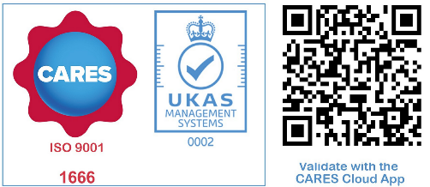
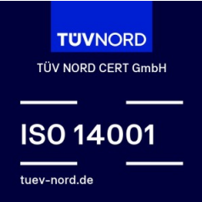
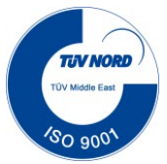
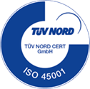
 |  |  |  |  |  |  |  | الشركه حاصلة علي الترخيص باستعمال علامة الجودة علي منتجاتها من اسياخ الصلب لتسليح الخرسانه عالية المقاومة وقابلة اللحام (ذات نتواءت). رقم الترخيص: |  |  | Rolled on Mill Mark
 |  |  |  |  |  |  |  |  |  |  | DCL

 |  |  |  |  |  |  |  |  |  |  | CARES

 |  |  |  |  |  |  |  |  |  |  | ASTM
 |  |  |  |  |  |  |  |  |  |  | Ce.% based on BS 4449

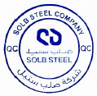

 |  |  |  |  |  |  |  |  |  |  |  | BS 4450

 |  |  | Quality Stamp: |  |  | QC Manager Signutre
 |  |  |  |  |  |  |  |  |  |  | ASTM A707

MTC generated using : QUALITYSECTIONH\aadal 4/1/2026 9:29:32 AM

